Entrada
FICHA TÉCNICA

Ficha Técnica Nº |  | 1 |  |  | Nª Doses: 2

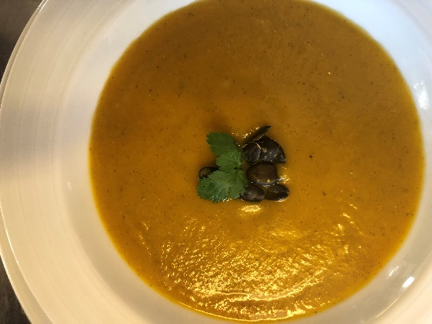
Foto |  |  |  |  |  | Kcal | Proteinas | Gorduras | H.C.
 |  |  |  |  |  | 36 | 1.2 | 0.8 | 6.8
 |  |  |  |  |  | 180 | 0.002 | 19.98

 |  |  |  |  |  | 216 | 1.2 | 20.6 | 6.8
 |  |  |  |  |  | 108 | 0.6 | 10.3 | 6.4 | por/pax

Nome do prato: | Creme de abóbora com crocante de sementes

Ingredientes |  |  | Quantidades | Preço de Custo | Preço Total
Abóbora Manteiga |  |  | 0.4 | 1.49 € | 0.596
Tomilho |  |  | 0.002 | 74.50 € | 0.149
Coentros |  |  | 0.002 | 15.80 € | 0.0316
Azeite |  |  | 0.02 | 5.96 € | 0.1192
Alho |  |  | 0.008 | 6.60 € | 0.0528
Sal |  |  | 0.001 | 0.21 € | 0.00021
Cebola |  |  | 0.06 | 0.99 € | 0.0594
Preço Custo Total |  |  |  |  | 1.01 €

Confecção:
Lavar a aóbora, cortar ao meio, retirar as sementes. De seguida colocar tomilho, alho, coentros, sal, azeite, na concavidade da abóbora manteiga e levar ao forno a 180ºc , durante 30 minutos. Após a abóbora assada, retirara a polpa e reservar num recipiente. Refugar a cebola, com azeite, juntar a polpa e adicionar água até obter um creme com a consistencia desejada. As sementes são levadas ao forno para torrar e são colocadas no prato no momento de servir.

 |  |  | Preço Custo Unitário |  | 0.50 €
Elaborado por CC |  |  | Preço de Venda Unitário Liquido |  | 2.02 €
 |  |  | Margem de Contribuição Unitária |  | 1.51 €
 |  |  | Ratio Custo |  | 25.0%
Aprovado por DG
 |  |  | Ratio Padrão |  | 25%
Data: |  |  |  | PVP | 2.5 €

Prato principal
FICHA TÉCNICA

Ficha Técnica Nº |  | 2 |  |  | Nª Doses: 2

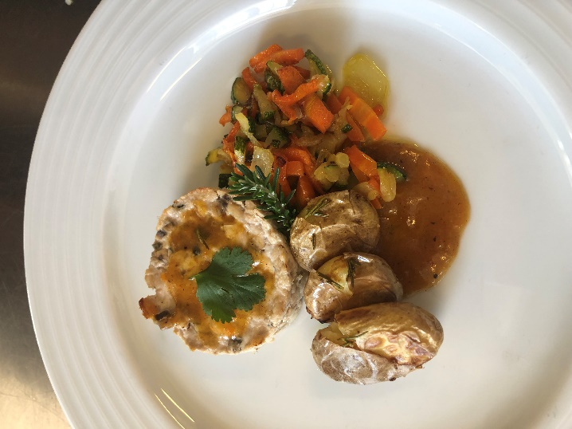
Foto

Nome do prato: | Hambúguer de Cavala c/ batatinha e legumes salteados

Ingredientes |  |  | Quantidades | Preço de Custo | Preço Total
Cavala |  |  | 0.4 | 5.50 € | 2.20 | Kcal | Prot | Gord | H.C.
Batata cartão |  |  | 0.2 | 0.57 € | 0.11
Curgete |  |  | 0.1 | 2.69 € | 0.27
Cenoura |  |  | 0.1 | 0.79 € | 0.08
Cebola |  |  | 0.05 | 0.99 € | 0.05
Alho |  |  | 0.02 | 3.98 € | 0.08
Couve |  |  | 0.1 | 0.99 € | 0.10
Sal |  |  | 0.002 | 0.24 € | 0.00
Azeite |  |  | 0.05 | 5.05 € | 0.25
Alecrim |  |  | 0.002 | 74.50 € | 0.15
Limão |  |  | 0.05 | 1.49 € | 0.07
Pimenta |  |  | 0.001 | 13.54 € | 0.01
Tomate |  |  | 0.05 | 2.49 € | 0.12
Amido de Milho |  |  | 0.015 | 3.18 € | 0.05
Preço Custo Total |  |  |  |  | 3.55 €

Confeção:
Lavar a cavala, retirar a guelra e filetar. Com uma colher retirar as fibras do peixe que ficam junto às espinhas. Com a cabeça do peixe e com as espinhas, fazer um fumet de peixe, colocando em água, com cebola, cenoura e tomate , deixar ferver e depois reduzir o preparado e engrossar com um pouco de amido de milho para termos um molho. Cortar os filetes de peixe em brunesa, temperar com limão, pimenta e sal, colocando de seguida o preparado num aro de empratamento, levar ao forno por 8 minutos a 180º. A batata lava-se bem e tempera-se com sal, alecrim e alho, colocando ao forno, aproveitando assim o forno, 180º durante 30 minutos. Os legumes são lavados e cortados em juliana, salteando com azeite, sal e alho. A disposição de todos os elementos no prato, terá a base do fumet de peixe, o hambúrguer a batata e o legumes.

 |  |  | Preço Custo Unitário |  | 1.78 €
Elaborado por CC |  |  | Preço de Venda Unitário Liquido |  | 7.10 €
Iago Miranda |  |  | Margem de Contribuição Unitária |  | 5.33 €
 |  |  | Ratio Custo |  | 25.0%
Aprovado por DG
 |  |  | Ratio Padrão |  | 25%
Data: 27/01/2022 |  |  |  | PVP | 8.7 €

Sobremesa
FICHA TÉCNICA

Ficha Técnica Nº |  | 3 |  |  | Nª Doses: 2

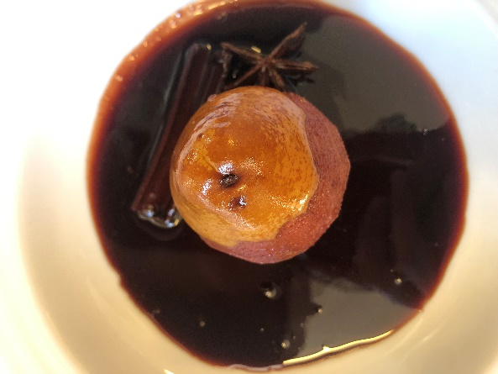
Foto

Nome do prato: | Pêra Bêbada

Ingredientes |  |  | Quantidades | Preço de Custo | Preço Total
Pêra |  |  | 0.25 | 1.99 € | 0.4975
Açucar |  |  | 0.1 | 0.79 € | 0.079 | Kcal | Proteinas | Gorduras | H.C.
Pau de Canela |  |  | 0.002 | 93.00 € | 0.186 | 102.5 | 0.75 | 1 | 23.5
Vinho Tinto Baga |  |  | 0.2 | 5.80 € | 1.16 | 384 |  |  | 97.5
Água |  |  | 0.1 | 0.24 € | 0.024 | 132 | 0.2 | 0 | 0.4
Estrela de Anis |  |  | 0.0001 | 131.60 € | 0.01316
Preço Custo Total |  |  |  |  | 1.96 € | 618.5 | 0.95 |  | 121.4

Confecção: |  |  |  |  |  | 309.25 | 0.475 |  | 60.7
Deite o açúcar, o vinho tinto, o pau de canela e a estrela de anis num tacho pequeno.Descasque as peras deixando apenas os pés e coloque no tacho. Leve ao lume e deixe ferver, suavemente, cerca de 30 minutos ou até estarem macias.Vá virando as peras de vez em quando.Retire as peras para uma taça e reserve. A calda leve-a ao lume deixe ferver até reduzir e começar a espessar.Retire o pau de canela e o anis, deite a calda por cima das peras e deixe arrefecer.

 |  |  | Preço Custo Unitário |  | 0.98 €
Elaborado por CC |  |  | Preço de Venda Unitário Liquido |  | 3.92 €
 |  |  | Margem de Contribuição Unitária |  | 2.94 €
 |  |  | Ratio Custo |  | 25.0%
Aprovado por DG
 |  |  | Ratio Padrão |  | 25%
Data: |  |  |  | PVP | 4.8 €

